Plan1
INTRODUÇÃO A MODELAGEM DE DADOS | INTRODUÇÃO A MODELAGEM DE DADOS
O que são Dados? | Dados também são conhecidos como "fatos primários", que são verdades a respeito de alguma coisa, e os dados tem o papel de informar algum detalhe sobre determinada coisa. Por exemplo, um número de CPF é um dado a respeito de uma pessoa, ele por si só nos informa que uma pessoa existe. Outros tipos de dados são: números, palavras, características e muitos outros. Chamamos de "fato primário", por que um dado por si só não quer dizer muita coisa, mas um conjunto de "fatos primários" podemos chegar ao que chamamos de "informação".
O que é Informação? | A Informação é quando possuímos um conjunto de dados o suficiente para nos trazer detalhes mais significativos a respeito de algo. Mas a Informação vai além do que apenas acumular dados, a Informação também exige que os dados estejam organizados para que a informação seja inteligível. Por exemplo imagine a confusão que seria ter as seguintes informações: Marcos | 45 | Alberto | 23 | anos | nº | rua | João | Lima | Colocação | 14 Você saberia dizer qual o nome do homem, sua idade, sua rua e sua colocação na matrícula? Agora veja a diferença quando os dados estão organizados... Colocação nº 23 - João Alberto, 45 anos - rua Marcos Lima, 14
O que são Metadados? | Os Metadados basicamente são dados a respeito dos dados, geralmente usamos os Metadados para nos dar informações a respeito dos dados obtidos. A vantagem de usar Metadados é manter a consistência dos dados, ou seja, a veracidade e integridade dos dados e também manter a persistência, ou seja, a garantia de que os dados vão "persistir" eles não vão ser perdidos como o passar do tempo. Geralmente armazenamos os Metadados em um lugar no banco de dados denominado "Dicionário de Dados" (Também pode ser chamado de Catálogo de Dados).
O que é um Banco de Dados? | Um Banco de Dados é uma coleção de dados armazenados de forma organizada com o objetivo de "modelar" áspectos da vida real. Por exemplo, uma agenda de contatos no celular é um BD (Banco de Dados), lá nós temos dados organizados para modelar um áspecto das nossas vidas que são os nossos contatos de parentes, amigos e conhecidos. Outro áspecto do BD é que por através dele nós conseguimos processar as informações de modo a buscar aquilo que for interessante para nós, esse processamento é feito por através de Objetos que compõem o meu BD, que são: Planilhas, Esquemas, Consultas, Relatórios e etc, podem abstrair para nós informações de forma organizada e prática.
Que símbolo é usado geralmente para representar BDs?
Aonde nós podemos aplicar o uso de BDs? | BDs podem ser aplicadas em todo tipo de tecnologia onde seja necessário armazenar informações que precisarão ser processadas e aplicadas em algum tipo de serviço, por exemplo: - Sistemas Bancários: Armazenando dados de correntistas; - Reservas de Hotél: Armazenando quartos, dados de clientes, estadias; - Controle de Estoque: Armazenando produtos, datas de periodicidade; - E-commerce: Armazenando dados de produtos, detalhes de clientes; - Receita Federal: Armazenando dados das pessoas, tempo de serviço; - YouTube: Armazenando vídeos, organizando-os em playlists;
O que são os SGBDs dentro do conceito de BDs? | SGBD ou Sistema de Gerenciamento de Bancos de Dados é como nós chamamos os softwares responsáveis por gerenciar um BD. São os SGBDs que nós utilizamos para criar, manipular e processar os BDs. Eles são usados também para o compartilhamento de dados entre mais de um BD, assim como também compartilhamento entre o BD e uma aplicação qualquer que uma pessoa utilize. Os SGBDs também são utilizados para manter os dados por anos. Alguns exemplos de SGBD são: Oracle, Database, MySQL, MongoDB, IBM DB2 entre outros.
O que é um Sistema de Banco de Dados? | Se trata de todo o sistema envolvido no trabalho com banco de dados: - Usuário: é a pessoas que deseja manipular, ter acesso e buscar informações no banco de dados; - Aplicação: é o meio pelo qual o usuário vai armazenar, manipular e ver as informações; - SGBD: é o software responsável por fazer o meio campo entre aplicação e o Banco de Dados; - Banco de Dados: é o local onde os dados estão armazenados de forma organizada para que possam ser facilmente modelados pelo SGBD;
Ilustre um Sistema de Banco de Dados
Quem podem ser o Usuários de um Sistema de Banco de Dados? | Os Usuários de um sistema de banco de dados podem ser: - Administradores (DBA - Database Administrer): que são as pessoas responsáveis por gerenciar o banco de dados, armazenar informações, organizá-las, incluir novos parâmetros e etc; - Projetista / Desenvolvedor: que são as pessoas responsáveis por criar um sistema de banco de dados, programá-lo; - Usuário Final: As pessoas que vão atrás somente das informações do banco de dados, em alguns casos eles também alimentam o banco de dados com informações;
INTRODUÇÃO A MODELAGEM DE DADOS | INTRODUÇÃO A MODELAGEM DE DADOS
Quais são algumas características que todo Banco de Dados devem ter? | - Controle de Redundância: o BD deve ser configurado de uma forma que não haja duplicidade de dados, ou seja, não sejam redundantes; - Múltiplas Visões dos Dados: devem haver várias formas de visualizar os dados, segundo parâmetros diferentes para que os usuários possam ter a disponibilidade de vários tipos de visão diferentes; - Controle de Concorrência: deve haver algum tipo de controle caso duas pessoas tentem modificar os mesmos dados ao mesmo tempo; - Backup e Restauração: devem haver controles para manter backup dos dados e restaurar caso ocorra algum problema; - Autentificação e Autorização de Acesso: para evitar que dados sejam corrompidos ou roubados, também para limitar o acesso de usuários a determinados lugares; - Restrições de Integridade: Restringindo a entrada de dados caso alguma condição não seja atendida, para ajudar a manter a integridade dos dados, por exemplo: não pode colocar o nome se não colocou o CPF antes;
- reservado para a questão acima -
Quais são os Níveis de Abstração em que passa um Banco de Dados? | Durante a criação de um Banco de Dados, ele deve passar pelos seguintes níveis de abstração: - Análise de Requisitos: quando, junto ao cliente analisamos todas as variantes e objetivos da criação do Banco de Dados para o negócio do cliente; - Modelo Conceitual: quando criamos o diagrama MER para facilitar o entendimento das Entidades e Relacionamentos; - Modelo Lógico: quando criamos o diagrama DER, com todo o conceito pré-definido do Banco de Dados; - Modelo Físico: quando implementamos o DER em um SGBD;
Quais são alguns modelos de Bancos de Dados? | Dentre os modelos de Bancos de Dados temos os seguintes modelos: - Modelo Hierárquico; - Modelo em Rede; - Modelo Relacional; - Modelo Orientado a Objetos;
Como funciona um Banco de Dados no modelo Hierárquico? | No modelo Hierárquico os dados são organizados seguindo uma hierarquia no estilo em árvore, onde, para acessar ao ramos mais baixos dessa hierarquia nós teremos que acessar o ramo mais alto e ir passado ligação a ligação até chegar onde nós queremos, ou seja o caminho é totalmente unidirecional. Nesse modelo temos o que chamamos de ligação "pai e filho", onde um dado "filho" (ramo mais baixo) só poderá ser acessado por através do dado "pai" (ramo mais alto). Esse tipo de Banco de Dados não é muito utilizado hoje em dia devido a dificuldade de acessibilidade dos dados. Esse modelo de Banco de Dados foi desenvolvido em 1960 pela IBM e a North American Aviation, chamado de DL/I.
Ilustre um modelo Hierárquico | 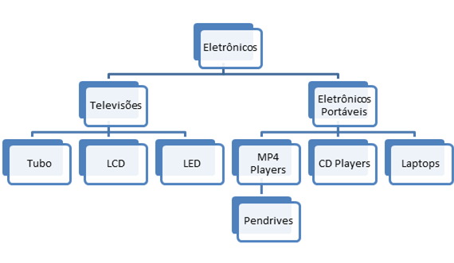
Como funciona um Banco de Dados no modelo em Rede? | O modelo de Banco de Dados em Rede, diferente da estrutura em árvore do modelo Hierárquico, o modelo em Rede funciona segundo uma estrutura em grafo, onde um registro de dados pode dar acesso a 2 ou mais registros relacionados ao mesmo tema. Ou seja o caminho de busca não é mais unidirecional, agora é multidirecional, nesse modelo utilizamos "ponteiros" para linkar os segmentos de dados. Ele foi desenvolvido pela Data Base Task Group do Comitê da CODASYL (Conference On Data System Language) em 1971.
Ilustre um modelo em Rede
Como funciona um Banco de Dados no modelo Relacional? | No modelo Relacional os dados são armazenados dentro de "Entidades" (tabelas que irão cuidar de um assunto específico), os dados armazenados nas Entidades são chamados de "Atributos" (pois são atribuídos as Entidades) e por fim as Entidades se relacionam entre si, todas elas tem acesso umas as outras. O modelo Relacional é muito superior aos outros em questão de segurança dos dados, pois cada dado fica resguardado à sua Entidade evitando que eles se misturem com registros que não tem nada a ver com eles. Também melhoram a performace de busca, permitindo que dados sejam acessados de forma rápida.
Ilustre um modelo em Relacional | 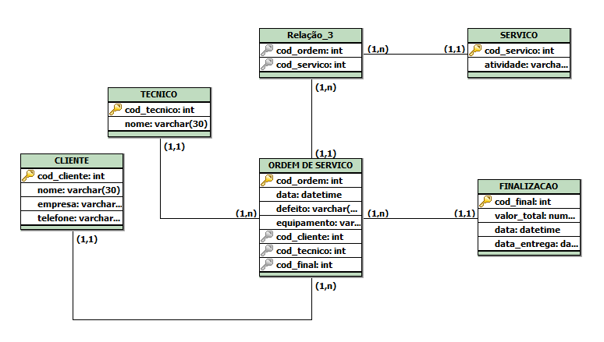
INTRODUÇÃO A MODELAGEM DE DADOS | INTRODUÇÃO A MODELAGEM DE DADOS
Como funciona um Banco de Dados no modelo Orientado a Objetos? | No modelo Orientado a Objetos temos Bancos de Dados representados por através de Código Fonte nas linguagens de programação. Os Objetos, são representações virtuais de coisas reais, onde cada Objeto tem características bem definidas como: Métodos, Classes, Atributos e Instâncias... - Métodos: são as "funções" criadas dentro da linguagem que geram execuções sobre os dados, por exemplo, para criar uma garrafa, derreta a matéria prima, molde a matéria no formato, crie uma tampa e etc; - Classes: são modelos que dão características aos objetos, por exemplo, como deve ser uma garrafa? Ela deve armazenar líquido, deve ser impermeável, deve ter tampa e ser transportável. Todas essas informações formam a classe de uma garrafa; - Atributos: são características individuais do Objeto, por exemplo, cor, tamanho, quantidade, tipo de material e etc; - Instâncias: são os diferentes tipos de Objetos criados seguindo a mesma modelagem da Classe, por exemplo, temos garrafas de vidro, de plastico, grandes, pequenas, mas todas obedecem a mesma Classe;
- reservado para a questão acima -
Que cuidados devemos levar em consideração ao criar bancos de Dados? | - Evitar o Isolamento de Dados: Criar dados num determinado tipo de arquivo que dificulte ou até impossibilite a leitura dos dados em diferentes plataformas; - Evitar Dificuldade de Acesso: Quando o cliente tenta visualizar o arquivo de formas diferentes, ele não consegue, algumas vezes até uma segunda aplicação é criada somente para visualizar os dados; - Evitar Falta de Transação Atômica: Que são mecanismos de controle de falhas caso elas ocorram, seguindo padrões de tratamento de falhas sejam da empresa ou criados pelos próprios programadores;

